DENANT
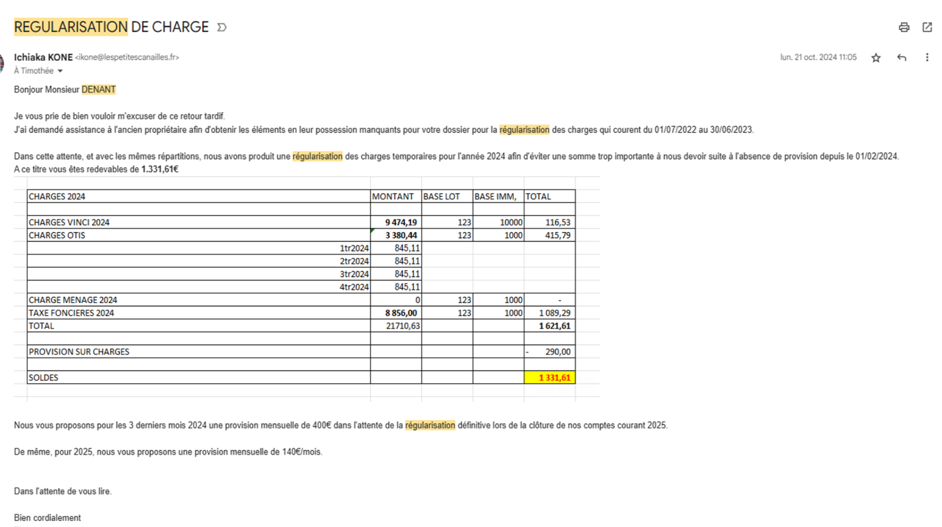
CHARGES 2023+2024

Société - Code | Etablissement Général - Code | Ecriture Générale - Date | Compte Général - Code | Pièce Générale - Libellé | Ecriture Générale - Libellé | Débit Tenue de Compte | Crédit Tenue de Compte | Solde Tenue de Compte | Ecriture Générale - Sens | Sections Analytiques - Code | Pièce Générale - Référence Externe | Tiers - Code | Journal - Code | Affaire - Code | Date Début Période | Date Fin Période | NumeroDest_Extourne | NumeroOri_Extourne | Numero_YOOZ | urlScanPiece | Pièce Générale - Numéro | Période - Année | Ecriture Générale - Type

 |  |  |  |  |  |  |  | 0

PROVISIONS 2023+2024

Société - Code | Etablissement Général - Code | Ecriture Générale - Date | Compte Général - Code | Pièce Générale - Libellé | Ecriture Générale - Libellé | Débit Tenue de Compte | Crédit Tenue de Compte | Solde Tenue de Compte | Ecriture Générale - Sens | Sections Analytiques - Code | Pièce Générale - Référence Externe | Tiers - Code | Journal - Code | Affaire - Code | Date Début Période | Date Fin Période | NumeroDest_Extourne | NumeroOri_Extourne | Numero_YOOZ | urlScanPiece | Pièce Générale - Numéro | Période - Année | Ecriture Générale - Type

FRANCHISE AVANT 01/04/24
 |  |  |  |  |  |  |  | 0
 | REFACT EN COURS | CHAGRES REEL | ECART
COPRO 24 + ascenseur | 1610 | 1434 | 176
TF |  | 1089 | -1089
 |  |  | -913 | FAE |  |  | FAE OU AAE | 0

